Chi tiết địa chất
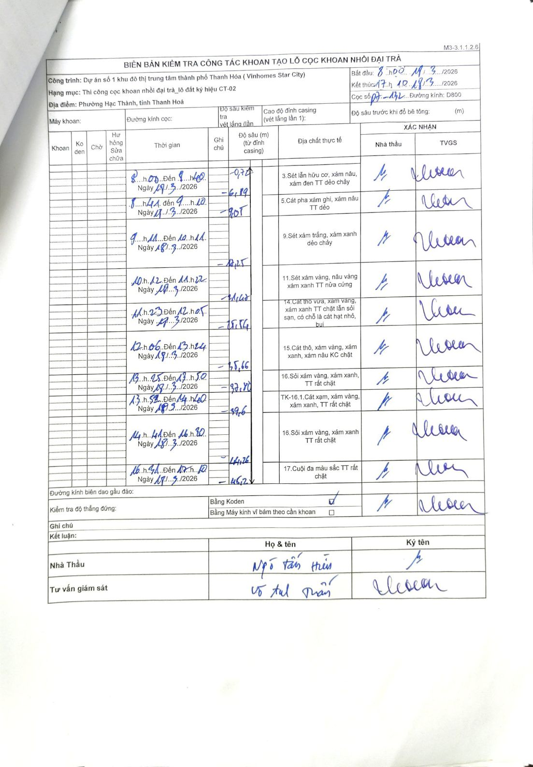
Dự án | Dự án số 1 khu đô thị trung tâm thành phố Thanh Hóa (Vinhomes Star City)
Hạng mục | Thi công cọc khoan nhồi đại trà_lô đất ký hiệu CT-02
Tên bộ phận | Phường Hạc Thành, tỉnh Thanh Hoá
Số hiệu cọc | P7-132
Biên bản số
Đường kính | D800
Bắt đầu thi công | 08:00 18/03/2026
Kết thúc thi công | 17:10 18/03/2026

Địa chất TT | Đường kính | Mô tả lớp thiết kế | Từ (h) | Đến (h) | Cao độ từ | Cao độ đến | T.Gian (h) | Dài (m) | V (m/h) | Ghi chú
1 | D800 | Sét lẫn hữu cơ, xám nâu, xám đen TT dẻo chảy | 08:00 18/03/2026 | 08:40 18/03/2026 | -0.74 | -6.89 | 0.67 | 6.15 | 9.22
2 | D800 | Cát pha xám ghi, xám nâu TT dẻo | 08:41 18/03/2026 | 09:10 18/03/2026 | -6.89 | -9.05 | 0.48 | 2.16 | 4.47
3 | D800 | Sét xám trắng, xám xanh dẻo chảy | 09:11 18/03/2026 | 10:11 18/03/2026 | -9.05 | -17.25 | 1 | 8.2 | 8.2
4 | D800 | Sét xám vàng, nâu vàng xám xanh TT nửa cứng | 10:12 18/03/2026 | 11:22 18/03/2026 | -17.25 | -21.47 | 1.17 | 4.22 | 3.62
5 | D800 | Cát thô vừa, xám vàng, xám xanh TT chặt lẫn sỏi sạn, có chỗ là cát hạt nhỏ, bụi | 11:23 18/03/2026 | 12:05 18/03/2026 | -21.47 | -25.54 | 0.7 | 4.07 | 5.81
6 | D800 | Cát thô, xám vàng, xám xanh, xám nâu KC chặt | 12:06 18/03/2026 | 13:24 18/03/2026 | -25.54 | -35.66 | 1.3 | 10.12 | 7.78
7 | D800 | Sỏi xám vàng, xám xanh, TT rất chặt | 13:25 18/03/2026 | 13:50 18/03/2026 | -35.66 | -37.8 | 0.42 | 2.14 | 5.14
8 | D800 | TK-16.1.Cát xạm, xám vàng, xám xanh, TT rất chặt | 13:51 18/03/2026 | 14:40 18/03/2026 | -37.8 | -39.6 | 0.82 | 1.8 | 2.2
9 | D800 | Sỏi xám vàng, xám xanh TT rất chặt | 14:41 18/03/2026 | 16:30 18/03/2026 | -39.6 | -44.26 | 1.82 | 4.66 | 2.57
10 | D800 | Cuội đa màu sắc TT rất chặt | 16:31 18/03/2026 | 17:10 18/03/2026 | -44.26 | -45.2 | 0.65 | 0.94 | 1.45

ẢNH BIÊN BẢN GỐC

